Calcolo Condensatore
Calcolo del condensatore necessario per la trasformazione di un motore da 380V a 230V

​C'è una formula per quantificare la giusta capacità del condensatore da inserire in morsettiera.
Tuttavia, trovato un valore presunto, sarebbe bene eseguire altre prove con dispositivi di capacità prossima,
monitorando di volta in volta la corrente assorbita dal motore e soprattutto il surriscaldamento di questi.

La formula è: | C=50*P(cv)*(230/V)² *50/f |  |  | Inserire nella cella la potenza del motore:

LEGENDA: |  |  |  |  | POTENZA MOTORE IN HP: |  | 0.75
C = Capacità del condensatore in μF |  |  |  |  | POTENZA MOTORE IN WATT: |  | 551
P = Potenza meccanica del motore espressa in CV o HP è la stessa cosa (1kW = 1,36 CV) |  |  |  |  | POTENZA MOTORE IN AMPERE: |  | 2.39
V = Tensione di rete (monofase) |  |  |  |  | TENSIONE DI LINEA IN VOLT: |  | 230
f = Frequenza di rete (50Hz) |  |  |  |  | FREQUENZA DI RETE IN Hz: |  | 50

La formula semplificata (per reti a 220 V - 50 Hz) è : |  |  | C=50*P(cv) oppure C=50*1,36 Pkv |  | CONDENSATORE = µF |  | 37.50

​Il risultato che ne uscirà fuori sarà il valore del condensatore in µF.
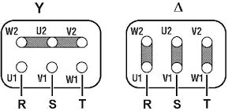
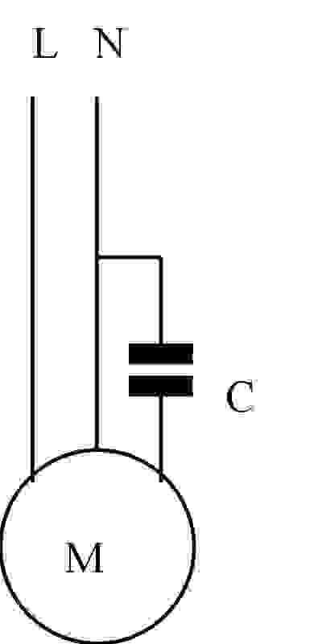
 |  |  |  | ∆ = Collegamento a Triangolo
Modifica fattibile: | 230∆ - 400Ү V 3 ~ 50Hz
 |  |  |  | Ү = Collegamento a Stella

Modifica non fattibile: | 400∆ - 690Ү V 3 ~ 50Hz

La modifica è possibile solo quando al collegamento a triangolo (Δ) è associata una tensione di 220-240 V.
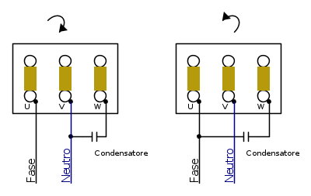
 |  | Verificare il senso di rotazione cambiando
 |  | eventualmente il collegamento del condensatore.

 |  |  |  |  |  | Collegamento Monofase

